サイトマップ構造図
サイトマップ構造図
共通情報 | システム名 | TimeThree | 作成者 | 中村
 | 工程名 | 外部設計 | 作成日付 | 2023-04-26
 | ドキュメント名 | TimeThree 画面設計書 | バージョン | v1.0
書誌情報 | 書誌名称 | サイトマップ構造図 | 更新者
 | 概要 | サイトマップを図で表した画面 | 更新日付

ログイン画面
カレンダー画面
予定作成画面

アカウント
登録画面
日時選択画面

予定表示画面

アカウント
登録完了画面

画面遷移図
画面遷移図
共通情報 | システム名 | TimeThree | 作成者 | 中村
 | 工程名 | 外部設計 | 作成日付 | 2022-04-26
 | ドキュメント名 | TimeThree 画面設計書 | バージョン | v1.0
書誌情報 | 書誌名称 | 画面遷移図 | 更新者
 | 概要 | サイトの画面遷移図 | 更新日付

ログイン画面

ログイン

カレンダー画面
予定表示画面
アカウント作成
予定表示

ログイン画面へ
カレンダー
アカウント
登録画面
作成
キャンセル
決定

予定作成画面

キャンセル
確認
日時選択

アカウント
登録完了画面
日時選択画面

(G1-1)ログイン画面
画面レイアウト定義
共通情報 |  | システム名 | TimeThree |  |  |  |  |  |  |  |  |  |  |  | 作成者 | 王
 |  | 工程名 | 画面設計 |  |  |  |  |  |  |  |  |  |  |  | 作成日付 | 2023-04-26
 |  | ドキュメント名 | TimeThree 画面設計書 |  |  |  |  |  |  |  |  |  |  |  | バージョン | v1.0
書誌情報 |  | 書誌名 | ログイン画面 |  |  |  |  |  |  |  |  |  |  |  | 更新者
 |  | 画面ID | G1-1 |  | 画面の名称 |  | ログイン画面 |  |  |  |  |  |  |  | 更新日付
 |  | 概要 | ログインを行うための画面
レイアウト図 |  |  |  |  |  |  |  |  |  |  |  | 操作手順

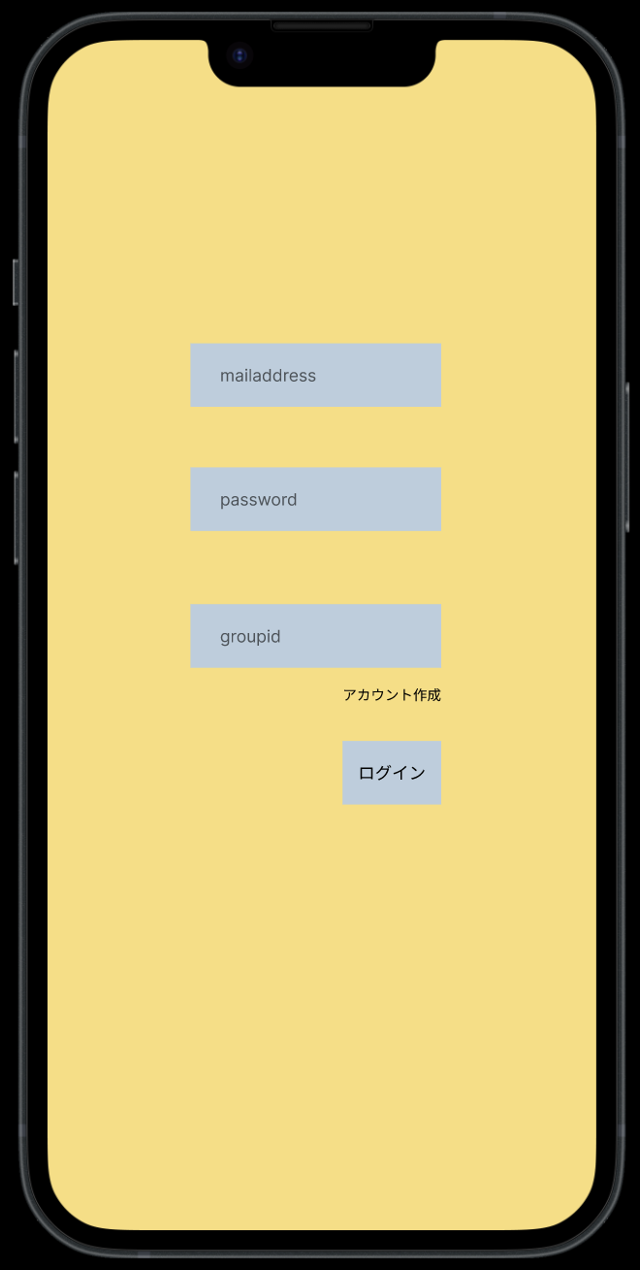
 |  |  |  |  |  |  |  |  |  |  |  |  | 「mailaddress」テキストボックスは、Emailを入力する
 |  |  |  |  |  |  |  |  |  |  |  |  | 「password」パスワードボックスは、パスワードを入力する
 |  |  |  |  |  |  |  |  |  |  |  |  | 「アカウント作成」ボタンを押下すると、アカウント登録画面へ遷移する
 |  |  |  |  |  |  |  |  |  |  |  |  | 「groupid」テキストボックスは、グループIDを入力する
 |  |  |  |  |  |  |  |  |  |  |  |  | 「ログイン」ボタンを押下すると、カレンダー画面へ遷移する
①

②

③
④

⑤

使用する部品
識別ID | ラベル |  | 入力／表示 | 部品の種類 |  | 表示桁数 | 入力桁数 | データ型 | 文字種 | 初期表示 | 設定元 |  | 設定先 | 説明
① | mailaddress |  | 入力 | テキストボックス |  | - | 50桁 | 文字 | 半角 | - |  |  |  | メールアドレスを入力するテキストボックス
② | password |  | 入力 | パスワードボックス |  | - | 50桁 | 文字 | 半角 | - |  |  |  | パスワードを入力するパスワードボックス
③ | groupid |  | 入力 | テキストボックス |  | - | 50桁 | 文字 | 半角 | - |  |  |  | グループIDを入力するグループIDボックス
④ | アカウント作成 |  | - | リンク |  | - | - | - | - | - |  |  |  | アカウント登録画面へと遷移するリンク
⑤ | ログイン |  | - | ボタン |  | - | - | - | - | - |  |  |  | カレンダー画面へと遷移するボタン

(G1-2)アカウント登録画面
画面レイアウト定義
共通情報 |  | システム名 | TimeThree |  |  |  |  |  |  |  |  |  |  |  | 作成者 | WANG
 |  | 工程名 | 画面設計 |  |  |  |  |  |  |  |  |  |  |  | 作成日付 | 2022-04-26
 |  | ドキュメント名 | TimeThree 画面設計書 |  |  |  |  |  |  |  |  |  |  |  | バージョン | v1.0
書誌情報 |  | 書誌名 | アカウント登録画面 |  |  |  |  |  |  |  |  |  |  |  | 更新者 | 酒見
 |  | 画面ID | G1-2 |  | 画面の名称 |  | アカウント登録画面 |  |  |  |  |  |  |  | 更新日付 | 2023-05-01
 |  | 概要 | アカウント登録を行うための画面
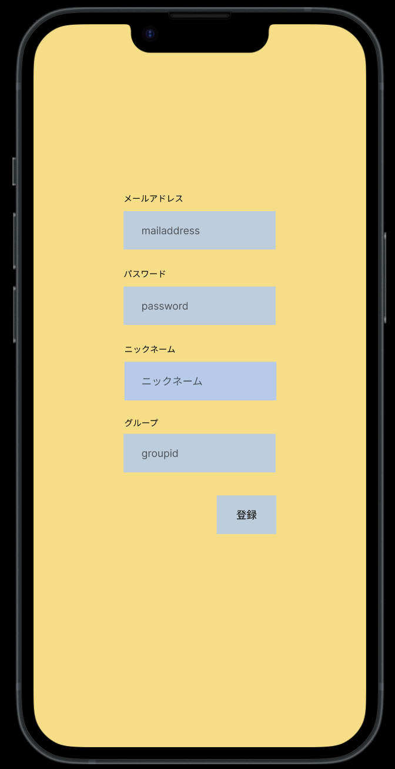
レイアウト図 |  |  |  |  |  |  |  |  |  |  |  | 操作手順

 |  |  |  |  |  |  |  |  |  |  |  |  | 「mailaddress」テキストボックスは、Emailを入力する
 |  |  |  |  |  |  |  |  |  |  |  |  | 「password」パスワードボックスは、パスワードを入力する
 |  |  |  |  |  |  |  |  |  |  |  |  | 「ニックネーム」テキストボックスは、ニックネームを入力する
①
 |  |  |  |  |  |  |  |  |  |  |  |  | 「groupid」テキストボックスはカレンダーの管理者の場合、グループIDを決めてもらう。尚、任意入力となっているので、入力した。
②
 |  |  |  |  |  |  |  |  |  |  |  |  | 「登録」ボタンを押下すると、ユーザー登録を行い、アカウント画面へ遷移する
③
④
⑤
⑥
⑦
⑧

⑨

使用する部品
識別ID | ラベル |  | 入力／表示 | 部品の種類 |  | 表示桁数 | 入力桁数 | データ型 | 文字種 | 初期表示 | 設定元 |  | 設定先 | 説明
① | メールアドレス |  | 表示 | ラベル |  | - | - | - | - | -
② | メールアドレス |  | 入力 | テキストボックス |  | - | 51桁 | 文字型 | 半角 | - |  |  |  | メールアドレスを入力するテキストボックス
③ | パスワード |  | 表示 | ラベル |  | - | - | - | - | -
④ | パスワード |  | 入力 | パスワードボックス |  | - | 50桁 | 文字型 | 半角 | - |  |  |  | パスワードを入力するパスワードボックス
⑤ | ニックネーム |  | 表示 | ラベル |  | - | - | - | - | -
⑥ | ニックネーム |  | 入力 | テキストボックス |  | - | 20桁 | 文字型 | 半角 | - |  |  |  | ニックネームを入力するテキストボックス
⑦ | グループID |  | 表示 | ラベル |  | - | - | - | - | -
⑧ | グループID |  | 入力 | テキストボックス |  | - | 9桁 | 整数型 | - | - |  |  |  | グループIDを入力するテキストボックス
⑨ | 登録 |  | 入力 | ボタン |  | - | - | - | - | - |  |  |  | 入力した情報を登録し、アカウント登録完了画面へと遷移するボタン

(G1-3)アカウント登録完了画面
画面レイアウト定義
共通情報 |  | システム名 | TimeThree |  |  |  |  |  |  |  |  |  |  |  | 作成者 | 酒見
 |  | 工程名 | 画面設計 |  |  |  |  |  |  |  |  |  |  |  | 作成日付 | 2023-04-30
 |  | ドキュメント名 | TimeThree 画面設計書 |  |  |  |  |  |  |  |  |  |  |  | バージョン | v1.0
書誌情報 |  | 書誌名 | アカウント登録完了画面 |  |  |  |  |  |  |  |  |  |  |  | 更新者 | -
 |  | 画面ID | G1-3 |  | 画面の名称 |  | アカウント登録完了画面 |  |  |  |  |  |  |  | 更新日付 | -
 |  | 概要 | アカウントの登録が完了した画面
レイアウト図 |  |  |  |  |  |  |  |  |  |  |  | 操作手順
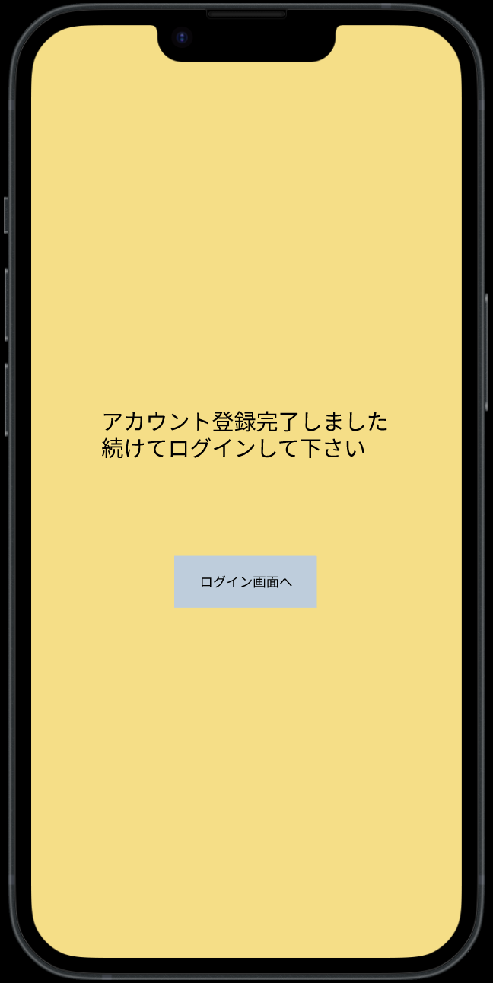

 |  |  |  |  |  |  |  |  |  |  |  |  | 「ログイン画面へ」ボタンを押下すると、ログイン画面へ遷移する

②

使用する部品
識別ID | ラベル |  | 入力／表示 | 部品の種類 |  | 表示桁数 | 入力桁数 | データ型 | 文字種 | 初期表示 | 設定元 |  | 設定先 | 説明
① | [メッセージ] |  | 表示 | ラベル |  | - | - | - | - | - |  |  |  | アカウント登録が完了したことを知らせるメッセージ
② | ログイン画面へ |  | - | ボタン |  | - | - | - | - | - |  |  |  | ログイン画面へ遷移するボタン

 | (エラーメッセージ) |  | 表示 | 文字列 |  | 20桁 | - | 文字型 | 全角 | なし |  |  |  | 入力に間違いがあった場合、エラーメッセージを表示する

(G2-1)カレンダー画面（メイン画面）
画面レイアウト定義
共通情報 |  | システム名 | TimeThree |  |  |  |  |  |  |  |  |  |  |  | 作成者 | 中村
 |  | 工程名 | 画面設計 |  |  |  |  |  |  |  |  |  |  |  | 作成日付 | 2022-04-26
 |  | ドキュメント名 | TimeThree 画面設計書 |  |  |  |  |  |  |  |  |  |  |  | バージョン | v1.0
書誌情報 |  | 書誌名 | カレンダー画面 |  |  |  |  |  |  |  |  |  |  |  | 更新者 | -
 |  | 画面ID | G２－１ |  | 画面の名称 |  | カレンダー画面 |  |  |  |  |  |  |  | 更新日付 | -
 |  | 概要 | サイトのカレンダー画面
レイアウト図 |  |  |  |  |  |  |  |  |  |  |  | 操作手順

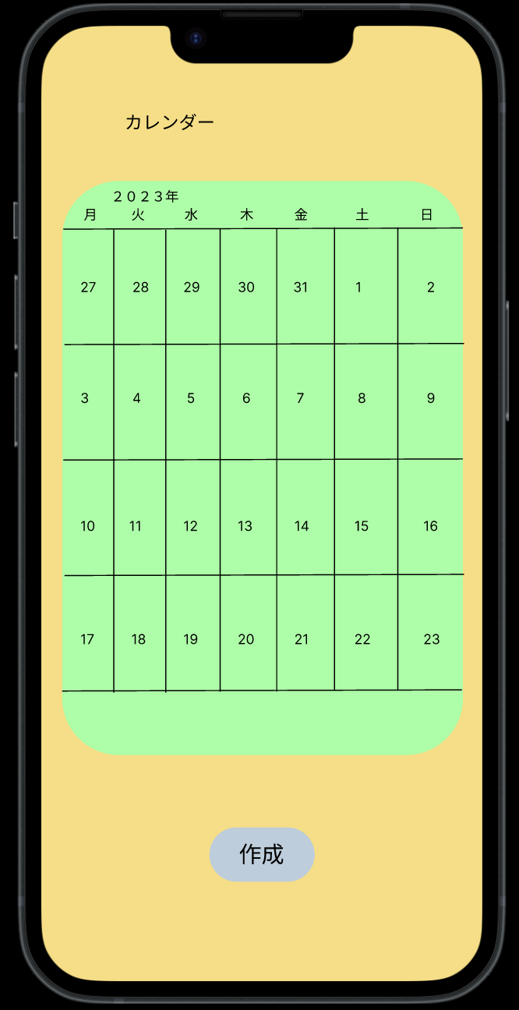
①
 |  |  |  |  |  |  |  |  |  |  |  |  | カレンダーにあ日付けを押下することで予定確認画面へ遷移する
 |  |  |  |  |  |  |  |  |  |  |  |  | 「作成」ボタンを押下すると、予定作成画面へ遷移する

②

使用する部品
識別ID | ラベル |  | 入力／表示 | 部品の種類 |  | 表示桁数 | 入力桁数 | データ型 | 文字種 | 初期表示 | 設定元 |  | 設定先 | 説明
① | カレンダー |  | - | ボタン |  | - | - | - | - | - |  |  |  | 日付を押下することで予定表示画面へ遷移するボタン
② | 作成 |  | - | ボタン |  | - | - | - | - | - |  |  |  | 予定表示画面へ遷移するボタン

(G2-2)予定表示画面
画面レイアウト定義
共通情報 |  | システム名 | TimeThree |  |  |  |  |  |  |  |  |  |  |  | 作成者 | 酒見
 |  | 工程名 | 画面設計 |  |  |  |  |  |  |  |  |  |  |  | 作成日付 | 2022-04-30
 |  | ドキュメント名 | TimeThree 画面設計書 |  |  |  |  |  |  |  |  |  |  |  | バージョン | v1.0
書誌情報 |  | 書誌名 | 予定表示画面 |  |  |  |  |  |  |  |  |  |  |  | 更新者 | -
 |  | 画面ID | G２－２ |  | 画面の名称 |  | 予定表示画面 |  |  |  |  |  |  |  | 更新日付 | -
 |  | 概要 | 予定がわかる画面
レイアウト図 |  |  |  |  |  |  |  |  |  |  |  | 操作手順
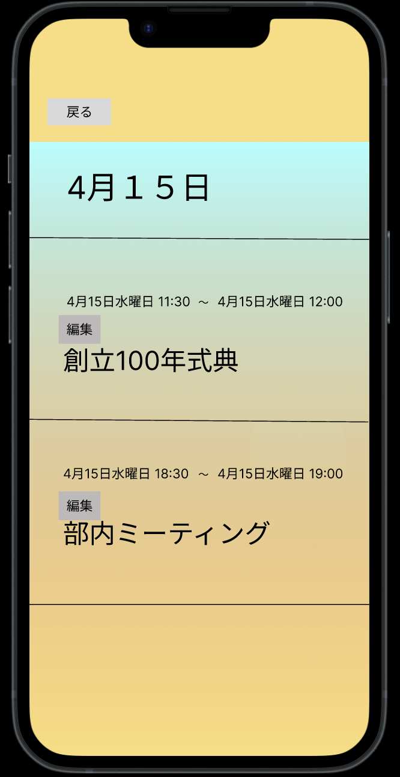

②
①
 |  |  |  |  |  |  |  |  |  |  |  |  | 選択した日付を表示する
 |  |  |  |  |  |  |  |  |  |  |  |  | 戻るボタンでカレンダーへ戻る
 |  |  |  |  |  |  |  |  |  |  |  |  | 予定が登録されている場合、その予定を表示する
 |  |  |  |  |  |  |  |  |  |  |  |  | 編集ボタンを押下すると予定の編集を行う

④
③

使用する部品
識別ID | ラベル |  | 入力／表示 | 部品の種類 |  | 表示桁数 | 入力桁数 | データ型 | 文字種 | 初期表示 | 設定元 |  | 設定先 | 説明
① | 日付 |  | 表示 | ラベル |  | - | - | - | - | - |  |  |  | 選択した日付を表示する
② | 戻る |  |  | ボタン |  | - | - | - | - | - |  |  |  | 戻るボタンでカレンダーへ戻る
③ | 予定表示 |  | 表示 | ラベル |  | - | - | - | - | - |  |  |  | 予定が登録されている場合、その予定を表示する（最大10件）
④ | 編集 |  |  | ボタン |  |  |  |  |  |  |  |  |  | 編集ボタンで予定の編集を行う

(G3-1)予定作成画面
画面レイアウト定義
共通情報 |  | システム名 | TimeThree |  |  |  |  |  |  |  |  |  |  |  | 作成者 | 瓜田
 |  | 工程名 | 画面設計 |  |  |  |  |  |  |  |  |  |  |  | 作成日付 | 2022-04-26
 |  | ドキュメント名 | TimeThree 画面設計書 |  |  |  |  |  |  |  |  |  |  |  | バージョン | v1.0
書誌情報 |  | 書誌名 | 予定作成画面 |  |  |  |  |  |  |  |  |  |  |  | 更新者 | -
 |  | 画面ID | G３－１ |  | 画面の名称 |  | 予定作成画面 |  |  |  |  |  |  |  | 更新日付 | -
 |  | 概要 | 予定を作成する画面
レイアウト図 |  |  |  |  |  |  |  |  |  |  |  | 操作手順
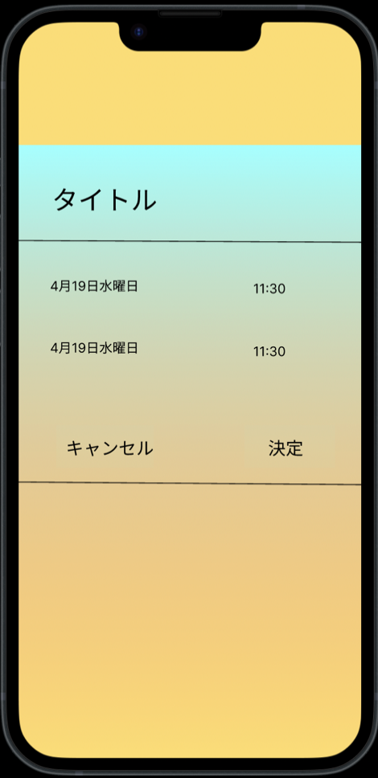
①
 |  |  |  |  |  |  |  |  |  |  |  |  | 「タイトル」ボタンを押下すると、自分の予定名を入力できる
 |  |  |  |  |  |  |  |  |  |  |  |  | 「日時」ボタンを押下すると、日時選択画面へ遷移する
 |  |  |  |  |  |  |  |  |  |  |  |  | 「キャンセル」ボタンを押下すると、予定は削除される
 |  |  |  |  |  |  |  |  |  |  |  |  | 「決定」ボタンを押下すると、カレンダー画面へ反映される
①

②

③
④

使用する部品
識別ID | ラベル |  | 入力／表示 | 部品の種類 |  | 表示桁数 | 入力桁数 | データ型 | 文字種 | 初期表示 | 設定元 |  | 設定先 | 説明
① | タイトル |  | - | テキストボックス |  | - | 20桁 | - | 全角 | - |  |  |  | タイトルを入力するテキストボックス
② | 予定変更 |  | - | ボタン/ラベル |  | 20桁 | - | - | 全角/半角 | - |  |  |  | 日時選択画面へと遷移し、日時作成画面にて選択した日時を表示するボタン
③ | キャンセル |  | - | ボタン |  | - | - | - | - | - |  |  |  | 入力内容を破棄し、予定表示画面へと遷移するボタン
④ | 決定 |  | - | ボタン |  | - | - | - | - | - |  |  |  | 入力した内容をカレンダーへ反映させ、カレンダー画面へ遷移するボタン

(G3-2)日時選択画面
画面レイアウト定義
共通情報 |  | システム名 | TimeThree |  |  |  |  |  |  |  |  |  |  |  | 作成者 | 酒見
 |  | 工程名 | 画面設計 |  |  |  |  |  |  |  |  |  |  |  | 作成日付 | 2022-04-30
 |  | ドキュメント名 | TimeThree 画面設計書 |  |  |  |  |  |  |  |  |  |  |  | バージョン | v1.0
書誌情報 |  | 書誌名 | 日時選択画面 |  |  |  |  |  |  |  |  |  |  |  | 更新者 | 瓜田
 |  | 画面ID | G３－２ |  | 画面の名称 |  | 日時選択画面 |  |  |  |  |  |  |  | 更新日付 | 2023-04-30
 |  | 概要 | 日時を選択する画面
レイアウト図 |  |  |  |  |  |  |  |  |  |  |  | 操作手順
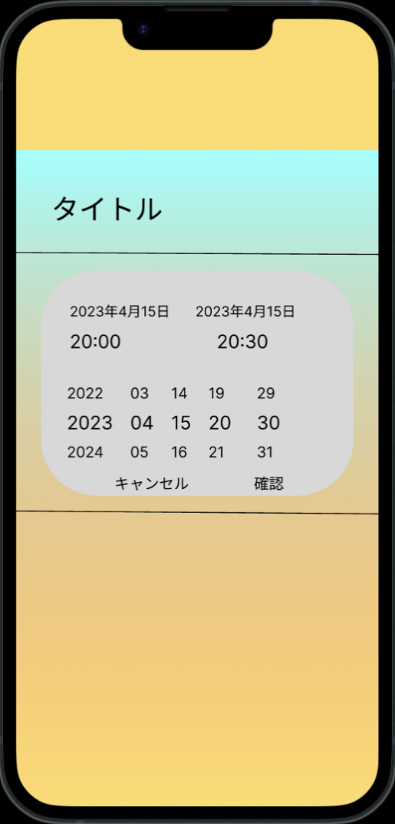

①
 |  |  |  |  |  |  |  |  |  |  |  |  | 日付・時間を変更する事ができる
 |  |  |  |  |  |  |  |  |  |  |  |  | 「キャンセル」ボタンを押下すると、予定作成画面に戻る
 |  |  |  |  |  |  |  |  |  |  |  |  | 「決定」ボタンを押下すると、予定作成画面に反映される

②
③

④

⑤
⑥

使用する部品
識別ID | ラベル |  | 入力／表示 | 部品の種類 |  | 表示桁数 | 入力桁数 | データ型 | 文字種 | 初期表示 | 設定元 |  | 設定先 | 説明
① | タイトル |  | 表示 | ラベル |  | - | - | - | - | - |  |  |  | 予定作成画面で入力したタイトルを表示するラベル
② | 予定の開始時刻 |  | - | ボタン/表示 |  | 20桁 | - | 文字/整数 | 半角/全角 | - |  |  |  | ドラムロールの変更対象を予定の開始時刻に変更する為のボタン
③ | 予定の終了時刻 |  | - | ボタン/表示 |  | 20桁 | - | 文字/整数 | 半角./全角 | - |  |  |  | ドラムロールの変更対象を予定の終了時刻に変更する為のボタン
④ | 予定時刻 |  | - | ドラムロール |  | - | - | - | - | - |  |  |  | 予定の開始、変更時刻を変更する為のドラムロール
⑤ | キャンセル |  | - | ボタン |  | - | - | - | - | - |  |  |  | 変更を破棄し、予定作成画面へと遷移するボタン
⑥ | 確認 |  | - | ボタン |  | - | - | - | - | - |  |  |  | 変更を予定作成画面へ反映し、予定作成画面に遷移するボタン

